Tabelle1
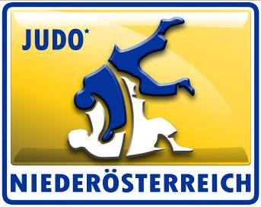
Judolandesverband Niederösterreich

Hauptstraße 27/1
2000 Stockerau
Telefon: 0664/882 604 62
e-mail: office@judo-noe.at
homepage: www.judo-noe.at
ZVR: 967610551

Förderansuchen für

Verein
Bankverbindung

Es kann generell für alle ÖM ab dem Jahrgang U16 um eine Förderung angesucht werden.

Namen der Sportler

Platzierungen: | Platz 1:
 | Platz 2:
 | Platz 3:
 | ohne Platzierung

Fahrtstrecke von
Fahrstrecke nach

Anzahl Kilometer einfache Fahrtstrecke

Erstattungsbetrag: |  | 0.00

Erstattet werden ein Sockelbetrag von € 15,00 so wie für jeweils volle 50 Kilometer ein Betrag
in Höhe von € 10,00.

Datum: | 2020-01-08 08:15:02 |  | Unterschrift:

Wir weisen daraufhin, dass eine doppelte Förderung von Massnahmen nicht möglich ist und auch nicht unterstützt wird. Der LV weist daher darauf hin, dass falsch eingereichte und bezahlte Förderungen zurück gefordert werden.

